GEO
FICHA DE GEORREFERENCIACIÓN DE MEDICIÓN DE RUIDO

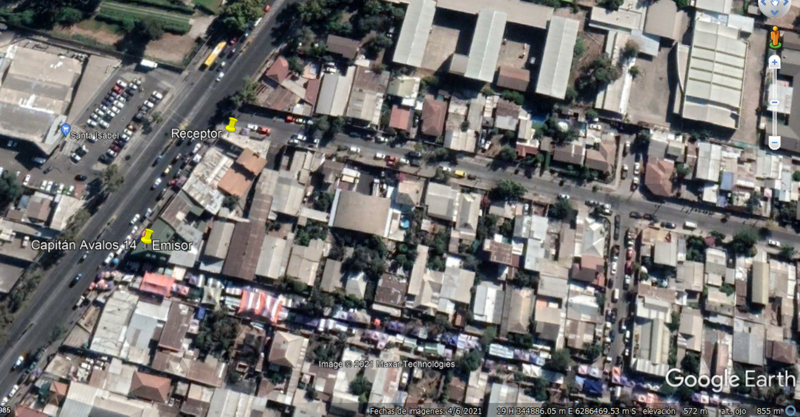

Origen de la imagen Satelital |  |  | Google Earth
Escala de la imagen Satelital |  |  | 855 KM

LEYENDA DE CROQUIS O IMAGEN UTILIZADA

Datum |  | WGS 84 |  | Huso |  | 19S
Fuentes |  |  |  | Receptores
Símbolo | Nombre | Coordenadas |  | Símbolo | Nombre | Coordenadas
 | Emisor | N | 6286436.84 m S |  | Receptor | N | 6286483.87 m S
 |  | E | 344790.04 m E |  |  | E | 344820.80 m E
 |  | N |  |  |  | N
 |  | E |  |  |  | E
 |  | N |  |  |  | N
 |  | E |  |  |  | E
 |  | N |  |  |  | N
 |  | E |  |  |  | E
Se podrán adjuntar fotografías, considerando como máximo una (1) por fuente y dos (2) por lugar de medición.

EVALUACIÓN
FICHA DE EVALUACIÓN DE NIVELES DE RUIDO

 |  |  |  |  |  | Información del Receptor
 |  |  |  | Mayor |  | Identificación del Receptor N° |  |  | 1
 | NPSeq | 54.4 |  | 55.7
 | NPSmáx | 60.7 | 55.7 |  |  | Indicar Condiciones
 |  |  | NPSmáx - 5 | Mayor |  | Medición |  |  | Interior
Punto 1 | NPSeq | 54.7 |  | 57.3 |  | Ventana |  |  | Cerrada
 | NPSmáx | 62.3 | 57.3 |  |  | Modelación ISO 9613
 |  |  | NPSmáx - 5 | Mayor |  | No
 | NPSeq | 57.7 |  | 60.6
 | NPSmáx | 65.6 | 60.6
 |  |  | NPSmáx - 5 | Mayor
Promedio + Corrección ventana
NPC
 | NPSeq | 53.2 |  | 53.9
Suma + Corrección Ruido de Fondo
 | NPSmáx | 58.9 | 53.9
 |  |  | NPSmáx - 5 | Mayor | Promedio(*) |  | Suma
Punto 2 | NPSeq | 53.9 |  | 56.3 | 55 |  | 65 |  |  |  | 65
 | NPSmáx | 61.3 | 56.3
 |  |  | NPSmáx - 5 | Mayor
 | NPSeq | 48.9 |  | 48.9 |  |  | 10 |  |  |  | 0
 | NPSmáx | 53.4 | 48.4 |  |  | Corrección ventana |  |  |  | Corrección Ruido de fondo
 |  |  | NPSmáx - 5 | Mayor
Lugar Corrección
Exterior 0 dB(A)
Interior
V. Abierta + 5 dB(A)
V. Cerrada + 10dB(A)
Diferencia Corrección
10 o más 0 dB(A)
6 a 9 - 1 dB(A)
4 a 5 - 2 dB(A)
3 - 3 dB(A)
< 3 Med. Nula
 | NPSeq | 43.2 |  | 48.1
 | NPSmáx | 53.1 | 48.1 |  |  |  |  |  | 55
 |  |  | NPSmáx - 5 | Mayor |  |  |  |  | Diferencia
Punto 3 | NPSeq | 50.6 |  | 53.7
 | NPSmáx | 58.7 | 53.7
 |  |  | NPSmáx - 5 | Mayor |  | Corrección ventana
 | NPSeq | 52.6 |  | 57.8 |  |  | 10
RUIDO DE FONDO
 | NPSmáx | 62.8 | 57.8
 |  |  | NPSmáx - 5
 |  | 0 |  |  |  |  | 10 |  |  |  | 10
 | NPSeq Ruido fondo(*)

 |  |  |  |  |  |  |  | (*) Aproximar a números enteros

